Foglio1
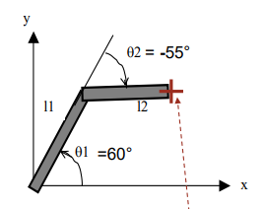
CINEMATICA DIRETTA
Noti gli angoli dei giunti trovare la posizione del polso (x,y)
l1= | 10 | CM |  |  |  | x | y
l2= | 5 | CM |  |  | 0 | 0.00 | 0.00
 |  |  |  |  | 1 | 5.00 | 8.66
q1 | 60 | ° |  |  | 2 | 9.98 | 9.10
q2 | -55 | °

x | 9.98
y | 9.10

CINEMATICA INVERSA
Nota la posizione (x,y) del polso trovare gli angoli dei giunti
l1 | 10 | cm
l2 | 5 | cm | ALTO | x | y
 |  |  | 0 | 0.00 | 0.00
x | 9.98 | cm | 1 | 5.00 | 8.66
y | 9.10 | cm | 2 | 9.98 | 9.10

q2_b | 55 | gomito basso | BASSO | x | y
q2_a | -55 | gomito alto | 0 | 0.00 | 0.00
q1_a | 60 | gomito alto | 1 | 9.09 | 4.18
q1_b | 24.69 | gomito alto | 2 | 9.98 | 9.10

